Reporte Producción
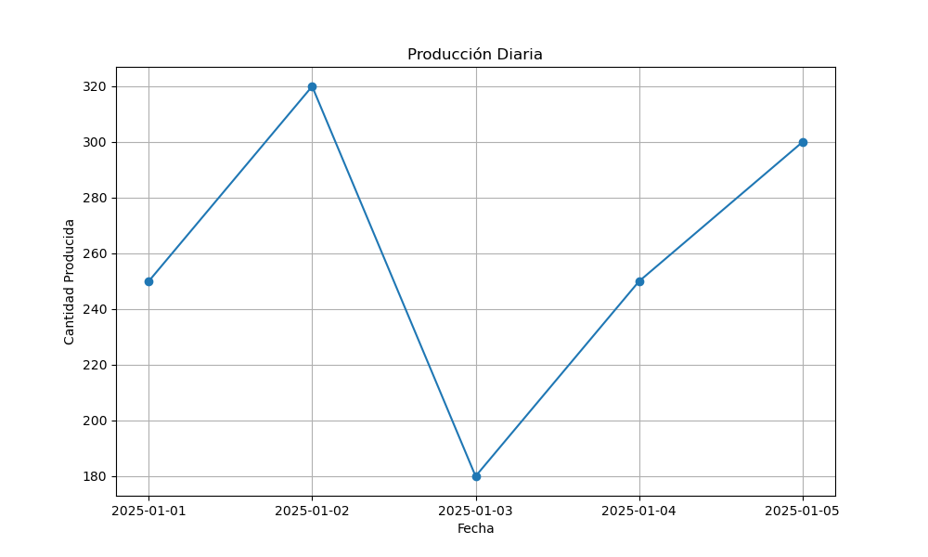
Fecha | Cantidad Producida
2025-01-01 | 250
2025-01-02 | 320
2025-01-03 | 180
2025-01-04 | 250
2025-01-05 | 300

